Sheet1
ID | Наименование тест-кейса | Предусловия | Номер шага | Описание шага | ОР | Окружение | Скриншот (опционально) | Результат | ID баг-репорта
1 | Переключение режима игры | Запустить игру | 1 | Переключить режим игры со стандартного на иной | Режим игры успешно переключен, при запуске игры применены соответствующие условия | OC: Windows 11, Версия 22H2, Браузер: Яндекс, Chrome, Opera GX; OC: Android, Версия 16, Браузер: Chrome; OC: IOS, Версия 18.5, Браузер: Яндекс; |  | Windows 11: Passed, Android: Passed, IOS: Passed
2 | Отображение пустого игрового поля перед началом игры | Запустить игру | 1 | Активировать кнопку "Start game" | Отображается игровое поле темно-серого цвета с белыми круглыми ячейками (7 по горизонтали, 6 по вертикали) | 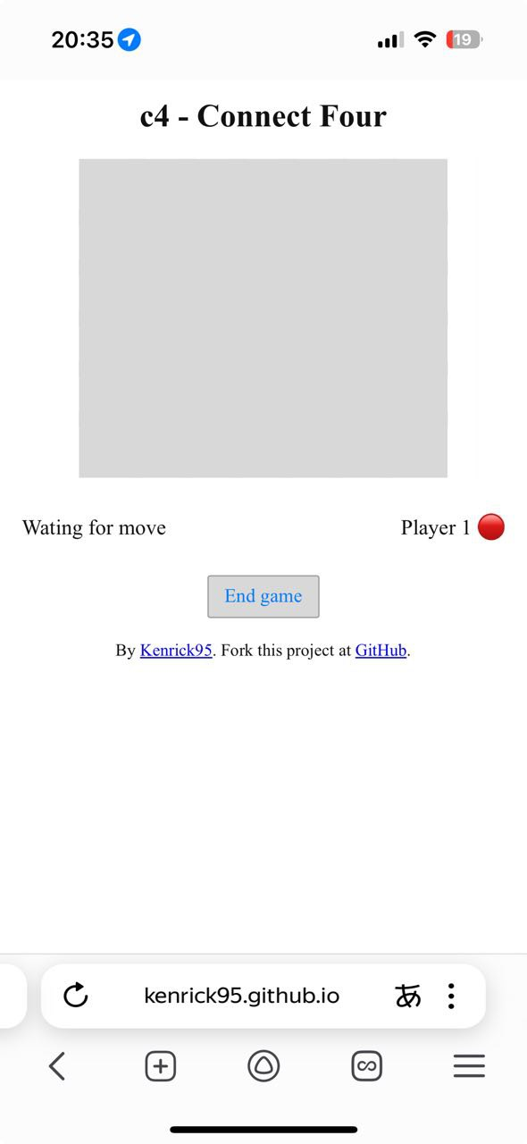 OC: Windows 11, Версия 22H2, Браузер: Яндекс, Chrome, Opera GX; OC: Android, Версия 16, Браузер: Chrome; OC: IOS, Версия 18.5, Браузер: Яндекс; |  | Windows 11: Passed, Android: Passed, IOS: Failed | BG-01
3 | Завершение игры, после сбора 4 фишек по одной из дистанций | Запустить игру | 1 | Активировать кнопку "Start game" | Отображается информационное окно со следующим содержимым текста: "Thank you for playing. (имя игрока) won. After dismissing this message, click the board to rest game". | OC: Windows 11, Версия 22H2, Браузер: Яндекс, Chrome, Opera GX; OC: Android, Версия 16, Браузер: Chrome; OC: IOS, Версия 18.5, Браузер: Яндекс; |  | Windows 11: Passed, Android: Failed, IOS: Passed | BG-02
 |  |  | 2 | Поиграть до победы/поражения
4 | Переключение между игроками после окончания сессии | Запустить игру | 1 | Активировать кнопку "Start game" | После окончания сессии одним игроком, она открывается для второго игрока, после окончания хода которого цикл повторяется. Также изменяется статус активного икрока под полем. | OC: Windows 11, Версия 22H2, Браузер: Яндекс, Chrome, Opera GX; OC: Android, Версия 16, Браузер: Chrome; OC: IOS, Версия 18.5, Браузер: Яндекс; |  | Windows 11: Passed, Android: Passed, IOS: Passed
 |  |  | 2 | Сделать любой ход
5 | Проверка работоспособности кнопки "Start game" | Запустить игру | 1 | Активировать кнопку "Start game" | Кнопка работает корректно. После ее активации пользователь переносится на экран с основным функционалам игры. | OC: Windows 11, Версия 22H2, Браузер: Яндекс, Chrome, Opera GX; OC: Android, Версия 16, Браузер: Chrome; OC: IOS, Версия 18.5, Браузер: Яндекс; |  | Windows 11: Passed, Android: Passed, IOS: Passed
6 | Проверка работоспособности кнопки "End game" | Запустить игру | 1 | Активировать кнопку "Start game" | Кнопка работает корректно. После ее активации пользователь переносится на начальный экран с правилами игры, выбором режима и прочими функциями. | OC: Windows 11, Версия 22H2, Браузер: Яндекс, Chrome, Opera GX; OC: Android, Версия 16, Браузер: Chrome; OC: IOS, Версия 18.5, Браузер: Яндекс; |  | Windows 11: Passed, Android: Passed, IOS: Passed
 |  |  | 2 | Активировать кнопку "End game"
7 | Проверка автоматического ввода имени пользователя | Запустить игру | 1 | Убрать имя пользователя из поля ввода | При попытке удалить имя пользователя и запустить игру без него, имя автоматически подставиться на стандартное "Player" | OC: Windows 11, Версия 22H2, Браузер: Яндекс, Chrome, Opera GX; OC: Android, Версия 16, Браузер: Chrome; OC: IOS, Версия 18.5, Браузер: Яндекс; |  | Windows 11: Passed, Android: Passed, IOS: Passed
 |  |  | 2 | Активировать кнопку "Start game"
8 | Проверка анимации фишек | Запустить игру | 1 | Активировать кнопку "Start game" | Анимация работает правильно. При попытке поставить фишку на позицию выше, если под ней нет других фишек, то она падает в нижнюю ячейку | OC: Windows 11, Версия 22H2, Браузер: Яндекс, Chrome, Opera GX; OC: Android, Версия 16, Браузер: Chrome; OC: IOS, Версия 18.5, Браузер: Яндекс; |  | Windows 11: Passed, Android: Passed, IOS: Failed | BG-01
 |  |  | 2 | Сделать ход
9 | Проверка звукового сопровождения | Запустить игру | 1 | Активировать кнопку "Start game" | Проверка успешна, звук отсутствует | OC: Windows 11, Версия 22H2, Браузер: Яндекс, Chrome, Opera GX; OC: Android, Версия 16, Браузер: Chrome; OC: IOS, Версия 18.5, Браузер: Яндекс; |  | Windows 11: Passed, Android: Passed, IOS: Passed
10 | Фишки встают друг на друга | Запустить игру | 1 | Активировать кнопку "Start game" | Проверка успешна, фишки встают друг на друга | OC: Windows 11, Версия 22H2, Браузер: Яндекс, Chrome, Opera GX; OC: Android, Версия 16, Браузер: Chrome; OC: IOS, Версия 18.5, Браузер: Яндекс; |  | Windows 11: Passed, Android: Passed, IOS: Passed
 |  |  | 2 | Сделать пару ходов по одной из вертикальных линий

